Graphique_1
NOTE FLASH n°2 - Février 2016

Graphique_1 : Le financement R&T des collectivités territoriales

 | 2007 | 2008 | 2009 | 2010 | 2011 | 2012 | 2013 | 2014*
En milliard d'euros (Md€) | 0.95 | 1.09 | 1.25 | 1.19 | 1.18 | 1.21 | 1.20 | 1.26

Graphique_2
NOTE FLASH n°2 - Février 2016

Graphique_2 : Répartition par type d'opération du financement R&T en 2014

Type d'opération | Montant en millions d'euros (M€) | répartition en %
Projets de la recherche publique | 141.0 | 11%
Équipt de laboratoires publics | 100.7 | 8%
Opérations immobilières | 451.3 | 36%
Transfert & innovation | 377.6 | 30%
Réseaux THD et TIC | 14.6 | 1%
Diffusion culture scientifique | 39.1 | 3%
Aides aux chercheurs | 133.7 | 11%
Total ventilé | 1,257.9 | 100%
non ventilé | 0.4
Financement R&T | 1,258.4
Les données 2014 sont semi-définitives.

Source : MENESR - DGESIP/DGRI - SIES.

Graphique_3
NOTE FLASH n°2 - Février 2016

Graphique_3 : Répartition du financement R&T par type de collectivité en 2014

Type de collectivité | Montant en millions d'euros (M€) | répartition en %
Régions | 831.7 | 66%
Départements | 192.2 | 15%
EPCI | 209.7 | 17%
Communes | 24.7 | 2%
Financement R&T | 1,258.4 | 100%
Les données 2014 sont semi-définitives.

Source : MENESR - DGESIP/DGRI - SIES.

Carte_1
NOTE FLASH n°2 - Février 2016

Carte_1 : Les financements R&T régionaux en France métropolitaine en 2014

Territoire régional | Financement R&T de l'ens. des collectivités en millions d'euros (M€)
Alsace - Champagne-Ardenne - Lorraine | 122.9
Aquitaine - Limousin - Poitou-Charentes | 107.2
Auvergne - Rhône-Alpes | 159.4
Basse-Normandie - Haute-Normandie | 89.8
Bourgogne - Franche-Comté | 34.5
Bretagne | 74.8
Centre-Val de Loire | 35.1
Corse | 6.3
Ile-de-France | 181.0
Languedoc-Roussillon - Midi-Pyrénées | 100.8
Nord-Pas-de-Calais - Picardie | 81.5
Pays de la Loire | 119.7
Provence-Alpes-Côte d'Azur | 112.2
France métropolitaine | 1,225.3
Les données 2014 sont semi-définitives.

Source : MENESR - DGESIP/DGRI - SIES.

Remarque:
Les données qui résultent des décisions prises par les exécutifs régionaux et, par ceux des autres niveaux, sont ici présentés en cumul afin de figurer le nouveau découpage territorial.

Carte_2
NOTE FLASH n°2 - Février 2016

Carte_2 : L'effort régional en faveur de la R&T en France métropolitaine en 2014

Territoire régional | Financement R&T de l'ens. des collectivités en euros / habitant (€/hab)
Alsace - Champagne-Ardenne - Lorraine | 22.1
Aquitaine - Limousin - Poitou-Charentes | 18.3
Auvergne - Rhône-Alpes | 20.4
Basse-Normandie - Haute-Normandie | 27.0
Bourgogne - Franche-Comté | 12.2
Bretagne | 22.8
Centre-Val de Loire | 13.6
Corse | 19.4
Ile-de-France | 15.1
Languedoc-Roussillon - Midi-Pyrénées | 17.6
Nord-Pas-de-Calais - Picardie | 13.6
Pays de la Loire | 32.4
Provence-Alpes-Côte d'Azur | 22.6
France métropolitaine | 19.2
Les données 2014 sont semi-définitives.

Source : MENESR - DGESIP/DGRI - SIES et Insee
.

Remarque:
Les données qui résultent des décisions prises par les exécutifs régionaux et, par ceux des autres niveaux, sont ici présentés en cumul afin de figurer le nouveau découpage territorial.

Graphique_4
NOTE FLASH n°2 - Février 2016

Graphique_4 : Répartition des financements R&T régionaux par niveau de collectivité en France métropolitaine en 2014

 |  | Financement R&T en millions d'euros (M€) |  |  |  | Répartition par type de collectivité en pourcentage (%)
Territoire régional | code officiel géographique | Conseils régionaux CR | Conseils départementaux CD | Communes et EPCI CO | Ensemble des collectivités TOT | Conseils régionaux CR | Conseils départementaux CD | Communes et EPCI CO | Ensemble des collectivités TOT
Alsace - Champagne-Ardenne - Lorraine | 42 | 87.4 | 12.4 | 23.1 | 122.9 | 71% | 10% | 19% | 100%
Aquitaine - Limousin - Poitou-Charentes | 72 | 94.2 | 3.0 | 10.1 | 107.2 | 88% | 3% | 9% | 100%
Auvergne - Rhône-Alpes | 83 | 72.4 | 34.3 | 52.7 | 159.4 | 45% | 22% | 33% | 100%
Basse-Normandie - Haute-Normandie | 25 | 67.3 | 8.5 | 14.1 | 89.8 | 75% | 9% | 16% | 100%
Bourgogne - Franche-Comté | 26 | 24.2 | 2.9 | 7.5 | 34.5 | 70% | 8% | 22% | 100%
Bretagne | 53 | 41.6 | 14.9 | 18.4 | 74.8 | 56% | 20% | 25% | 100%
Centre-Val de Loire | 24 | 28.5 | 4.8 | 1.8 | 35.1 | 81% | 14% | 5% | 100%
Corse | 94 | 6.2 | 0.0 | 0.0 | 6.3 | 99% | 0% | 1% | 100%
Ile-de-France | 11 | 123.7 | 43.8 | 13.5 | 181.0 | 68% | 24% | 7% | 100%
Languedoc-Roussillon - Midi-Pyrénées | 91 | 77.2 | 4.0 | 19.6 | 100.8 | 77% | 4% | 19% | 100%
Nord-Pas-de-Calais - Picardie | 31 | 40.6 | 3.2 | 37.8 | 81.5 | 50% | 4% | 46% | 100%
Pays de la Loire | 52 | 87.2 | 15.0 | 17.5 | 119.7 | 73% | 13% | 15% | 100%
Provence-Alpes-Côte d'Azur | 93 | 60.8 | 34.0 | 17.4 | 112.2 | 54% | 30% | 16% | 100%
France métropolitaine |  | 811.3 | 180.6 | 233.4 | 1,225.3 | 66% | 15% | 19% | 100%
Les données 2014 sont semi-définitives.

Source : MENESR - DGESIP/DGRI - SIES.

Remarque:
Les données qui résultent des décisions prises par les exécutifs régionaux et, par ceux des autres niveaux, sont ici présentés en cumul afin de figurer le nouveau découpage territorial.

Carte_1old
NOTE FLASH n°2 - Février 2016

Carte_1 : Les financements R&T régionaux en France métropolitaine en 2014

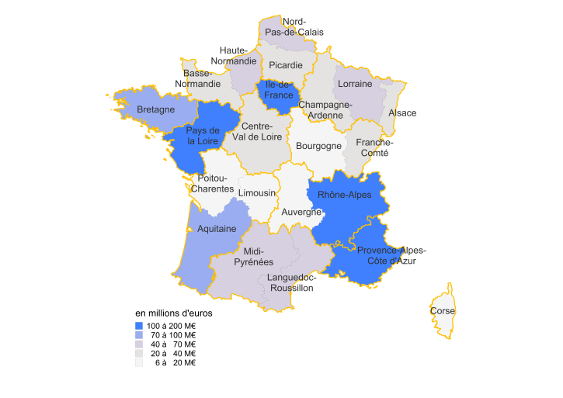
Source : MENESR - DGESIP/DGRI - SIES.
Territoires avant 2016 | Financement R&T de l'ens. des collectivités en millions d'euros (M€)
Alsace | 35.5
Aquitaine | 81.5
Auvergne | 11.6
Basse-Normandie | 34.8
Bourgogne | 13.7
Bretagne | 74.8
Centre-Val de Loire | 35.1
Champagne-Ardenne | 32.4
Corse | 6.3
Franche-Comté | 20.7
Haute-Normandie | 55.0
Ile-de-France | 181.0
Languedoc-Roussillon | 42.8
Limousin | 12.5
Lorraine | 55.1
Midi-Pyrénées | 58.0
Nord-Pas-de-Calais | 57.0
Pays de la Loire | 119.7
Picardie | 24.5
Poitou-Charentes | 13.3
Provence-Alpes-Côte d'Azur | 112.2
Rhône-Alpes | 147.8
France métropolitaine | 1,225.3
Les données 2014 sont semi-définitives.

Carte_2old
NOTE FLASH n°2 - Février 2016

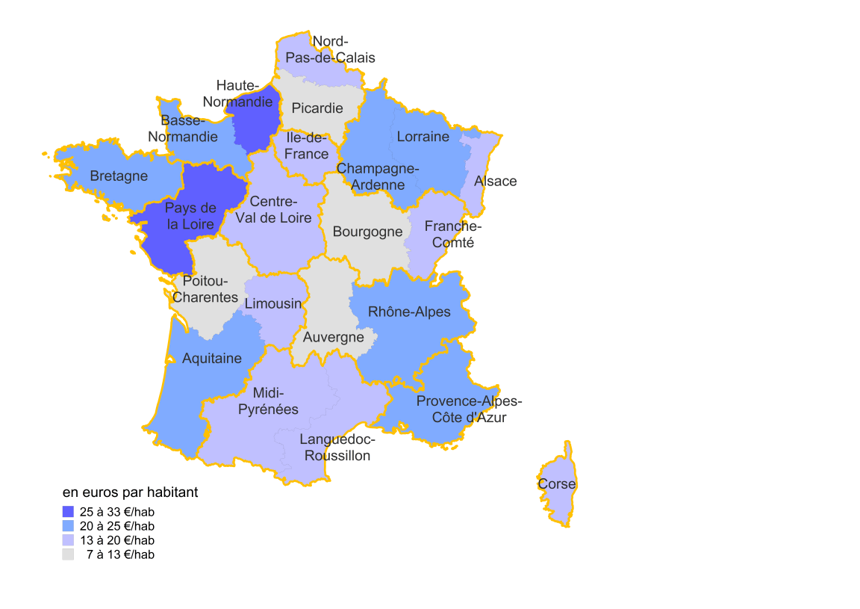
Source : MENESR - DGESIP/DGRI - SIES.
Carte_2 : L'effort régional en faveur de la R&T en France métropolitaine en 2014

Territoires avant 2016 | Financement R&T de l'ens. des collectivités en euros / habitant (€/hab)
Alsace | 19.0
Aquitaine | 24.4
Auvergne | 8.5
Basse-Normandie | 23.5
Bourgogne | 8.4
Bretagne | 22.8
Centre-Val de Loire | 13.6
Champagne-Ardenne | 24.2
Corse | 19.4
Franche-Comté | 17.6
Haute-Normandie | 29.7
Ile-de-France | 15.1
Languedoc-Roussillon | 15.5
Limousin | 17.0
Lorraine | 23.5
Midi-Pyrénées | 19.6
Nord-Pas-de-Calais | 14.0
Pays de la Loire | 32.4
Picardie | 12.7
Poitou-Charentes | 7.4
Provence-Alpes-Côte d'Azur | 22.6
Rhône-Alpes | 22.9
France métropolitaine | 19.2
Les données 2014 sont semi-définitives.

Graphique_4old
NOTE FLASH n°2 - Février 2016

Graphique_4 : Répartition des financements R&T régionaux par niveau de collectivité en France métropolitaine en 2014

 |  |  | Financement R&T en millions d'euros (M€) |  |  |  | Répartition par type de collectivité en pourcentage (%)
Territoires avant 2016 | code officiel géographique à partir de 2016 | code officiel géographique avant 2016 | Conseils régionaux CR | Conseils départementaux CD | Communes et EPCI CO | Ensemble des collectivités TOT | Conseils régionaux CR | Conseils départementaux CD | Communes et EPCI CO | Ensemble des collectivités TOT
Alsace | 42 | 42 | 21.6 | 3.4 | 10.5 | 35.5 | 61% | 10% | 30% | 100%
Aquitaine | 72 | 72 | 73.5 | 1.6 | 6.4 | 81.5 | 90% | 2% | 8% | 100%
Auvergne | 83 | 83 | 9.4 | 0.5 | 1.6 | 11.6 | 82% | 4% | 14% | 100%
Basse-Normandie | 25 | 25 | 24.2 | 3.6 | 7.0 | 34.8 | 70% | 10% | 20% | 100%
Bourgogne | 26 | 26 | 9.1 | 2.1 | 2.5 | 13.7 | 66% | 15% | 18% | 100%
Bretagne | 53 | 53 | 41.6 | 14.9 | 18.4 | 74.8 | 56% | 20% | 25% | 100%
Centre-Val de Loire | 24 | 24 | 28.5 | 4.8 | 1.8 | 35.1 | 81% | 14% | 5% | 100%
Champagne-Ardenne | 21 | 21 | 21.1 | 6.9 | 4.4 | 32.4 | 65% | 21% | 13% | 100%
Corse | 94 | 94 | 6.2 | 0.0 | 0.0 | 6.3 | 99% | 0% | 1% | 100%
Franche-Comté | 43 | 43 | 15.0 | 0.8 | 4.9 | 20.7 | 73% | 4% | 24% | 100%
Haute-Normandie | 23 | 23 | 43.1 | 4.9 | 7.1 | 55.0 | 78% | 9% | 13% | 100%
Ile-de-France | 11 | 11 | 123.7 | 43.8 | 13.5 | 181.0 | 68% | 24% | 7% | 100%
Languedoc-Roussillon | 91 | 91 | 38.5 | 0.3 | 4.0 | 42.8 | 90% | 1% | 9% | 100%
Limousin | 74 | 74 | 11.6 | 0.0 | 0.8 | 12.5 | 93% | 0% | 7% | 100%
Lorraine | 41 | 41 | 44.7 | 2.1 | 8.2 | 55.1 | 81% | 4% | 15% | 100%
Midi-Pyrénées | 73 | 73 | 38.8 | 3.7 | 15.6 | 58.0 | 67% | 6% | 27% | 100%
Nord-Pas-de-Calais | 31 | 31 | 19.2 | 3.1 | 34.7 | 57.0 | 34% | 5% | 61% | 100%
Pays de la Loire | 52 | 52 | 87.2 | 15.0 | 17.5 | 119.7 | 73% | 13% | 15% | 100%
Picardie | 22 | 22 | 21.4 | 0.1 | 3.1 | 24.5 | 87% | 0% | 13% | 100%
Poitou-Charentes | 54 | 54 | 9.1 | 1.4 | 2.8 | 13.3 | 68% | 10% | 21% | 100%
Provence-Alpes-Côte d'Azur | 93 | 93 | 60.8 | 34.0 | 17.4 | 112.2 | 54% | 30% | 16% | 100%
Rhône-Alpes | 82 | 82 | 63.0 | 33.8 | 51.1 | 147.8 | 43% | 23% | 35% | 100%
France métropolitaine |  |  | 811.3 | 180.6 | 233.4 | 1,225.3 | 66% | 15% | 19% | 100%
Les données 2014 sont semi-définitives.

Source : MENESR - DGESIP/DGRI - SIES.

Source : MENESR-SIES Pôle recherche.

